Лист1
Форма заказа полимерного колодца ⌀2000 ИКАПЛАСТ №
Дата заказа |  |  |  |  |  |  | Объект
Заказчик/ФИО заказчика |  |  |  |  |  |  | Контактный телефон

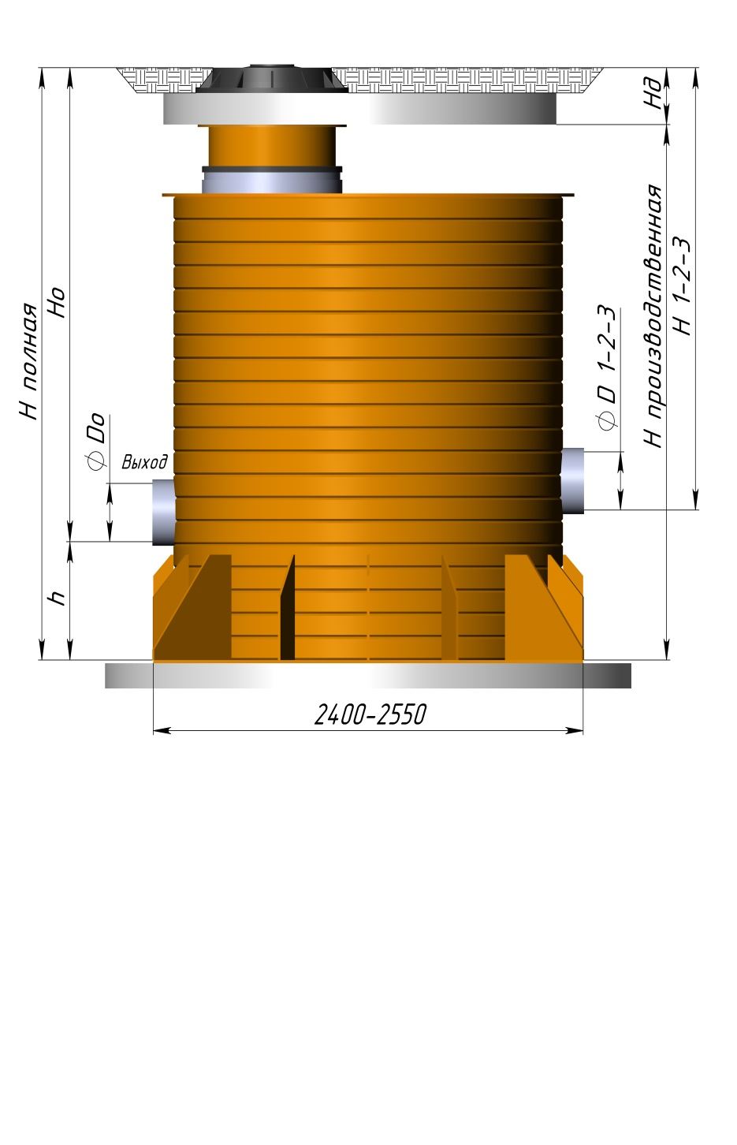
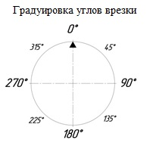

 |  |  |  |  |  |  |  | Отм. | Тип колодца
 |  |  |  |  |  |  |  |  | Колодец без лотка
 |  |  |  |  |  |  |  |  | Колодец с лотком
 |  |  |  |  |  |  |  |  | Устройство гашения потока (перепадное) при ∆H ≥500 мм

Примечание: Ж/б плиты, чугунный люк являются проектными решениями в комплект поставки не входят. |  |  |  |  |  |  | Высота плиты/дорожной одежды (Hд), мм |  |  |  |  | 150

Внимание! При высоте грунтовых вод выше основания колодца, необходимо заполнение нижнего пространства колодца бетонным раствором на высоту не менее чем 150 мм. Подробная информация находится в Методическом пособии по проектированию и монтажу полимерных колодцев ИКАПЛАСТ.

Диаметр шахты колодца, мм | Высота от дна до выхода, h , мм | Полная высота колодца (Н полная), мм | Выход (угол 0°) |  | Вход 1 |  |  | Вход 2 |  |  | Вход 3
 |  |  | ⌀D0, мм | Высота от лотка выхода трубы до проектной отметки земли H0, мм | ⌀D1, мм | H1, мм | Угол врезки, град. | ⌀D2, мм | H2, мм | Угол врезки, град. | ⌀D3, мм | H3, мм | Угол врезки, град.
2000 | 150 | 150
Служебная информация:
Производственные параметры колодца
 | Производственная высота (до дна колодца), мм | Высота от дна до выхода, h (min 70), мм | Выход (угол 0°) |  | Вход 1 |  |  | Вход 2 |  |  | Вход 3
 |  |  | ⌀D0, мм | H0, мм | ⌀D1, мм | H1, мм | Угол врезки, град. | ⌀D2, мм | H2, мм | Угол врезки, град. | ⌀D3, мм | H3, мм | Угол врезки, град.
 | 0 | 150 | 0 | -150 | 0 | -150 | 0 | 0 | -150 | 0 | 0 | -150 | 0

Обозначение колодца в системе электронного документооборота __________________ |  |  |  |  |  |  |  |  |  |  | Подпись/печать заказчика
№ счета _________________
№ партии _______________ / количество в партии ______________ шт
№ паспорта _______________ / дата выдачи паспорта «____»___________201__г.
Отметка о приемке колодца: _____________________(ФИО)/ ________________(подпись)

